事業報告
2018年度 事業報告
給食関係
《重点目標》
利用者に適切な栄養量を確保し、健康の保持を図る。おいしく楽しい食事ができるような
食事サービスの提供に努める。衛生管理された安全な食事を提供する。

《給食報告》
(1)利用者個々の食事状況を把握し、適切な栄養量を確保し、健康の保持を図る。
4月に食事摂取基準の見直しを行いました。年齢・性別・身体活動レベルを基に算出して
います。また身体、健康状況によって食事に配慮が必要な方には、粥食や刻み食、盛り付け
量によって調節し対応しています。塩分制限、アレルギー除去食など必要に応じて対応して
います。

(2)食生活や嗜好に合わせた食事を提供する。
①行事食の実施（後期分）
 | 月 | 行事食
 | 毎月 | 赤飯 誕生会
 | 10月 | ミニ運動会
 | 12月 | 餅つき クリスマス愛餐会 年越しそば
 | 1月 | おせち料理 七草粥 お汁粉 焼き芋
 | 2月 | 恵方巻き バレンタインデー
 | 3月 | 桃の節句 春分の日
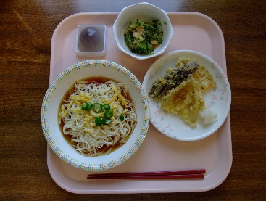
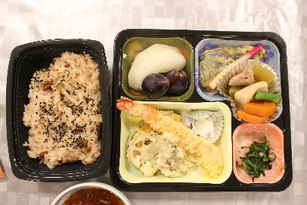

 | 7月 七夕 |  |  |  | 9月 敬老会
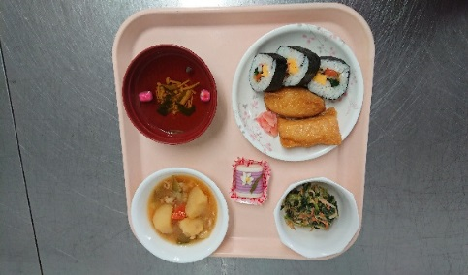
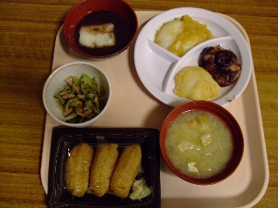
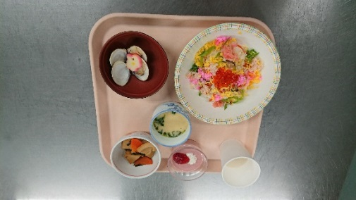

 | 12月 餅つき |  |  | 2月 節分 |  | 3月 桃の節句

(3)衛生管理の徹底
①衛生管理マニュアルに従い給食業務を遂行し、食中毒予防に努めました。
②夏場の室温上昇への対応として、翌朝分の米とだし汁を夜間帯は室温に置いていまし
たが、冷蔵庫で保管をすることにしました。また空気循環が良くなるよう、厨房室内の
扉を一部開けて熱がこもらないようにしました。

主食（人）
 | 人員
米飯 | 38
米飯計量 | 2
お粥 | 9
朝のみパン | 1
 | 主な食形態（人）
常食 | 35
全て一口大 | 6
肉のみ一口大 | 2
揚物のみ一口大 | 1
漬物刻み | 3
魚の骨取 | 3
(4）食事に配慮が必要な方への対応
① 身体、健康状態を考慮し提供しました。 |  |  |  |  |  |  |  | 人員 |  | 治療食(人）
 |  |  |  |  |  |  | 米飯 | 38 | 常食 | 45
 |  |  |  |  |  |  | 米飯計量 | 2 | 減塩食 | 2
 |  |  |  |  |  |  | お粥 | 9 | アレルギー除去食 | 3
 |  |  |  |  |  |  | 朝のみパン | 1

 |  |  |  |  |  |  |  | 主な食形態（人）
 |  |  |  |  |  |  | 常食 | 35
 |  |  |  |  |  |  | 全て一口大 | 6
 |  |  |  |  |  |  | 肉のみ一口大 | 2
 |  |  |  |  |  |  | 揚物のみ一口大 | 1
 |  |  |  |  |  |  | 漬物刻み | 3
 |  |  |  |  |  |  | 魚の骨取 | 3

②代替え食の対応
医師の指示による制限や、アレルギー、薬との飲み合わせに対応しています。個人の
嗜好もありますが、集団給食であるため全てを受け入れる事はできません。基本的には
ご本人に取り除いて頂き、主食や主菜でそれを取り除いたら成り立たないものについて
は対応しています。
 |  |  | 禁止物
 | 主食 |  | パン カレーライス もち
 |  |  | 麺類すべて
 |  |  | 温かいうどん、そば、素麺、冷や麦のみＯＫ
 |  |  | スパゲティ、焼そば、冷し中華のみＯＫ
 |  |  | 素麺、冷や麦のみＯＫ
 | 主菜 |  | 温泉玉子 納豆
 |  |  | 刺身、寿司の生もの うなぎ
 |  |  | 揚げ物 鯖 鯖の味噌煮
 |  |  | トマト味の煮込み ハンバーグソース
 |  |  | 麻婆豆腐・茄子 ビーフシチュー
 | 野菜・果物 |  | ブロッコリー なす みかん
 | アレルギー |  | 青魚
 |  |  | キウイフルーツと苺
 |  |  | カニと松茸

<まとめ>
2018年度は人員不足に悩まされたが、既製品をメニューに取り入れたり、状況に
応じて夕食を外注弁当にする事で対応した。
また、栄養士業務の時間が十分に取れないため、特養の管理栄養士に献立作成を
依頼している。
新年度はヘルパーから１名厨房に移動する予定であり、あまり無理をさせずゆっくり
丁寧い教えていきたいと思います。

